产品矩阵
2,支架的配件总类

A，目前需要计算的产品----压载I型
产品结构 |  |  |  |  | 条件 |  |  |  |  |  |  |  |  | 图片
 |  |  |  |  | 度数 | 板子规格 | 排布多少片板连接为一个单一矩阵 |  | 数量（仅举例） | 是否需要侧挡风板 | 是否需要背挡风板 |  | 连接实际间距
 |  |  | 方向 | 产品型号 | 公司提供 | 客户必须提供的 | 算单个矩阵配件数量 |  | 算总工程的配件总数用
压载一型 | 一片板 | 横放 | 朝南 | CK-BT21-15 | 10/15/20/30度（大工程可自填） | 1690*990*40mm 1960*990*40mm等常规或者自填 | 横1 | X5（不限数量随例填写参考） | 10 | 可选项 | 可选项 | 无连接矩阵 | 无或500/600/700mm等 | 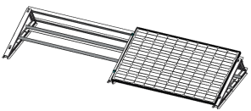
 | 一片板 | 横放 | 朝南 | CK-BT21-15 | 10/15/20/30度（大工程可自填） | 1690*990*40mm 1960*990*40mm等常规或者自填 | 横1 | X20 | 50 | 可选项 | 可选项 | 连接矩阵 | 无或500/600/700mm等
 | 一片板 | 横放 | 东西 | CK-BT23-10 | 10/15/20/30度（大工程可自填） | 1690*990*40mm 1960*990*40mm等常规或者自填 | 横1 | X30 | 10 | 可选项 | 可选项 | 连接矩阵 | 无或500/600/700mm等 | 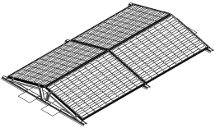
 | 一片板 | 竖放 | 朝南 | CK-BT31-15 | 10/15/20/30度（大工程可自填） | 1690*990*40mm 1960*990*40mm等常规或者自填 | 横1 | X3 | 3 | 可选项 | 可选项 | 连接矩阵 | 无或500/600/700mm等
 | 一片板 | 竖放 | 东西 | CK-BT33-15 | 10/15/20/30度（大工程可自填） | 1690*990*40mm 1960*990*40mm等常规或者自填 | 横1 | X3 | 3 | 可选项 | 可选项 | 连接矩阵 | 无或500/600/700mm等 | 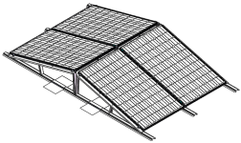
 | 二片板 | 横放 | 朝南 | CK-BT31-15 | 10/15/20/30度（大工程可自填） | 1690*990*40mm 1960*990*40mm等常规或者自填 | 横2 | X3 | 3 | 可选项 | 可选项 | 连接矩阵 | 无或500/600/700mm等 | 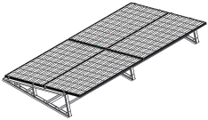
 | 二片板 | 横放 | 东西 | CK-BT33-15 | 10/15/20/30度（大工程可自填） | 1690*990*40mm 1960*990*40mm等常规或者自填 | 横2 | X2 | 1 | 可选项 | 可选项 | 连接矩阵 | 无或500/600/700mm等 | 